微生信示例t021输出 lambda.min
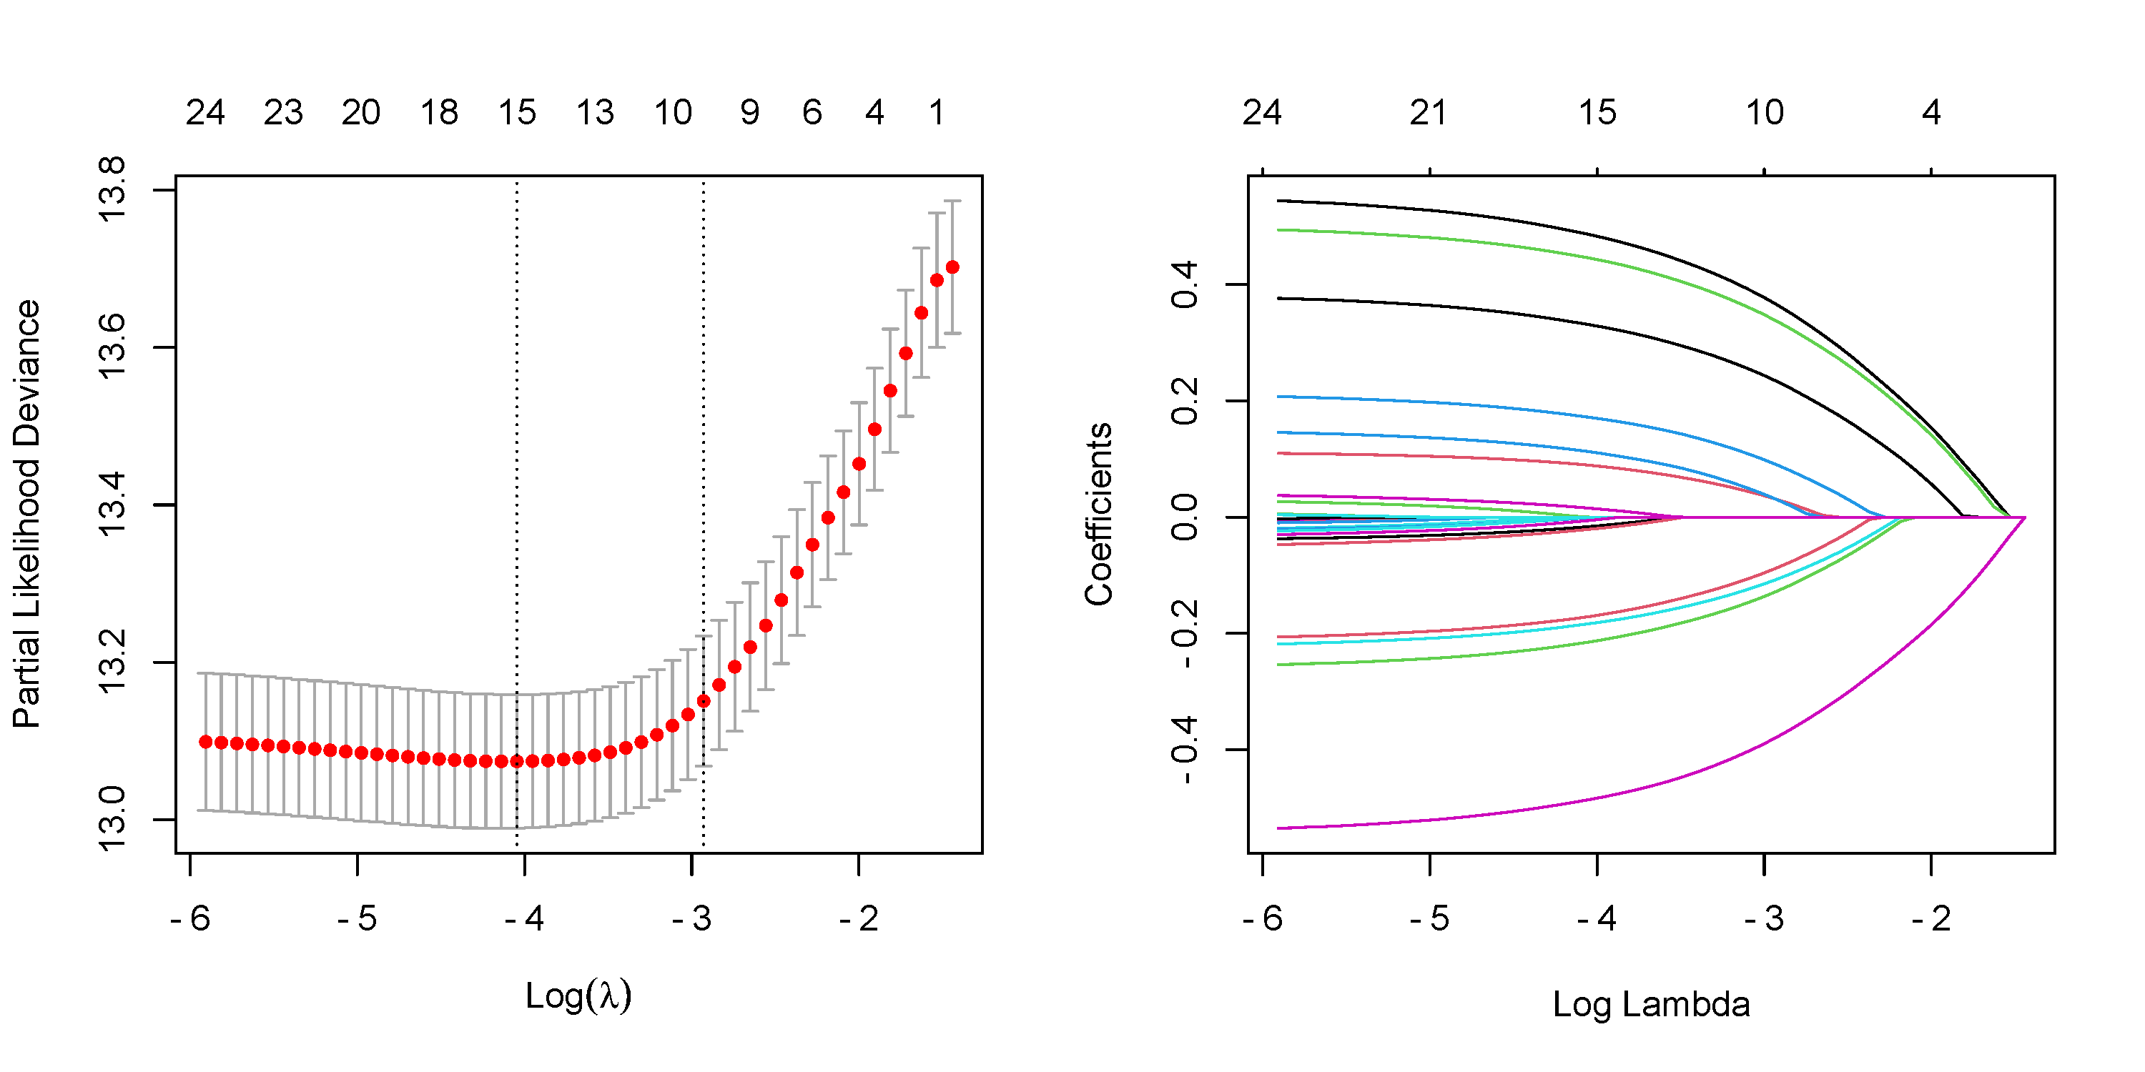
geneids | coefficient
gene1 | 0.48589323283
gene2 | -0.170984544
gene3 | -0.21467827273
gene4 | 0.17159015501
gene5 | -0.18322695557
gene6 | -0.48572045683
gene7 | 0.33085701984
gene8 | 0.089241603436
gene9 | 0.445547954
gene10 | 0.11247568572
gene13 | 0.015366488227
gene17 | -0.016244340857
gene21 | -0.00062413295069
gene25 | -0.020923038862
gene30 | -0.0057843338023

